Sheet1
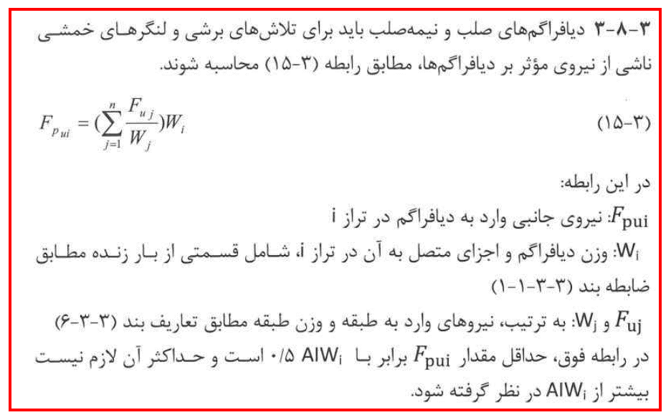 |  |  |  |  |  |  |  |  | مطابق بند 3-8-3 از آیین نامه 2800 سقف های دال چون تحت اثر بارهای ثقلی قراردارند در هنگام وقوع زلزله نیروهای جانبی نیز به آن ها وارد میشود که این امر باعث افزایش تنش ها و تلاش های داخلی در دال میشود.نکته ی بسیار مهم این است که اعمال نیروی Fpبرای سیستم هایی که تیرهای خمشی کمتری دارد مانند دال های تخت بسیار اهمیت دارد.روش اعمال به این شکل است که مطابق فایل اکسل زیرضریبی به نام ضریب Ɣ(لاندا)را محاسبه کرده و با ضرب این پارامتر(لاندا)در حالات بار زلزله این بند از ایین نامه 2800 اعمال خواهد گردید. sirsaze.ir

فقط سلول های آبی رنگ مقدار دهی شوند.سلول های سبز رنگ ارقام مورد نظر میباشد.

نکته: همان ارقام ستون vx ازسربرگ story forces در ایتبس است.درواقع ارقامvxبه صورت تجمیعی توسط ایتبس گزارش داده میشد. |  |  |  |  |  |  |  |  |  |  |  |  | A | 0.35
 |  |  |  |  |  |  |  |  |  |  |  |  | I | 1
story | Mass-X | Mass-Y | ∑mass-X | ∑mass-y | ∑Vx | ∑Vy | Fp-x | Fp-y | Vx | Vy | Ɣx | Ɣy | X | X | Y | Y

 | 74978.17 | 74978.17 | 74978.17 | 74978.17 | 175860.28 | 175860.28 | 175860.28 | 175860.28 | 175860.28 | 175860.28 | 1.00 | 1.00 | 13121.18 | 26242.36 | 13121.18 | 26242.36
 | 79827.6 | 79827.6 | 154805.77 | 154805.77 | 316286.18 | 316286.18 | 163097.06 | 163097.06455 | 140425.9 | 140425.9 | 1.16 | 1.16 | 13969.83 | 27939.66 | 13969.83 | 27939.66
 | 79827.6 | 79827.6 | 234633.37 | 234633.37 | 409903.45 | 409903.45 | 139458.46 | 139458.46085 | 93617.27 | 93617.27 | 1.49 | 1.49 | 13969.83 | 27939.66 | 13969.83 | 27939.66
 | 79827.6 | 79827.6 | 314460.97 | 314460.97 | 456712.08 | 456712.08 | 115938.81 | 115938.8055 | 46808.63 | 46808.63 | 2.48 | 2.48 | 13969.83 | 27939.66 | 13969.83 | 27939.66
 |  |  | 314460.97 | 314460.97 |  |  | 0.00 | 0 | -456712.08 | -456712.08 | 0.00 | 0.00 | 0.00 | 0.00 | 0.00 | 0.00
 |  |  | 314460.97 | 314460.97 |  |  | 0.00 | 0 | 0 | 0 | #DIV/0! | #DIV/0! | 0.00 | 0.00 | 0.00 | 0.00
 |  |  | 314460.97 | 314460.97 |  |  | 0.00 | 0 | 0 | 0 | #DIV/0! | #DIV/0! | 0.00 | 0.00 | 0.00 | 0.00
 |  |  | 314460.97 | 314460.97 |  |  | 0.00 | 0 | 0 | 0 | #DIV/0! | #DIV/0! | 0.00 | 0.00 | 0.00 | 0.00
 |  |  | 314460.97 | 314460.97 |  |  | 0.00 | 0 | 0 | 0 | #DIV/0! | #DIV/0! | 0.00 | 0.00 | 0.00 | 0.00
 |  |  | 314460.97 | 314460.97 |  |  | 0.00 | 0 | 0 | 0 | #DIV/0! | #DIV/0! | 0.00 | 0.00 | 0.00 | 0.00

 |  |  |  | sirsaze.ir

 |  |  |  | پسوورد جهت بازکردن سلول ها میباشد

